Feedback& Error SMM
 |  | Feedback SMM 2017
# | วันที่ | ปัญหาที่พบ | รูปภาพประกอบ | Priority | ผลตรวจสอบ BI | การแก้ไข | User ที่ใช้งาน | สาเหตุ / แผนการดำเนินการ | Status | Target
No.01 | 2017-01-05 | ปัญหาที่พบ : '- พบปัญหา Email ฉบับตาม File แนบ เข้ามาใน Outlook เวลา 09:07 และ 9.53 แต่ไม่เข้า SMM ค่ะ - ค้นหาจากชื่อลูกค้าก็ไม่พบข้อมูล Email ดังกล่าวเข้ามาใน SMS เช่นกัน การแก้ไขปัญหาเบื้องต้น : - Assign พนักงาน ให้ดำเนินการผ่าน Outlook แทนแล้ว ขอรบกวนตรวจสอบสาเหตุที่ Email ไม่เข้า SMM |  | Critical | ทางทีมได้ตรวจสอบการทำงานและพบว่า เกิดปัญหาในการนำข้อมูลเข้าฐานข้อมูลของระบบ SMM เนื่องจาก subject ของ email มี single quote (“ ‘ “) ค่ะ ทั้งนี้ ทางทีมกำลังหาแนวทางการแก้ไขอยู่ค่ะ หากมีความคืบหน้าจะรีบแจ้งให้ทราบนะคะ | Pending 05/01/17 | parichtu | Subject Email Contain ' or " plan fix : ปรับแก้ไขการนำข้อมูลเข้าสู่ database เพื่อให้รองรับกรณีมี ' หรือ " ในเนื้อหาข้อมูล | Test | Fix & Test : 10/01 Production : 11/01
No.02 | 2017-01-05 | ปัญหา SMM ประจำวันที่ 05/01/2017 (Error ที่ 2) ปัญหาที่พบ : 1.พบปัญหาไม่สามารถส่งเมล์ออกได้ พอกด Sent ออกจะพบ Error ตามรายละเอียดด้านล่าง (พนักงานคีย์ข้อมูลครบถ้วนเรียบร้อย แต่ส่งไม่ได้) 2.เมล์ที่ส่งเป็นเมล์ Bulk SMS ธนาคารกสิกรไทย (ตามเมลล์แนบ) การแก้ไข : ทำการส่งใหม่อีกครั้ง ถึงจะส่งผ่าน ขอรบกวนตรวจสอบและขอทราบสาเหตุของ Error ดังกล่าวค่ะ | 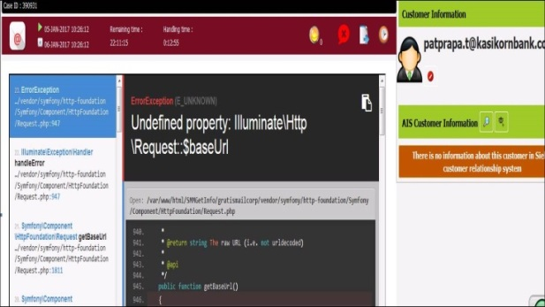 | Minor |  | Pending 05/01/17 | hatchans |  | Investigate
No.03 | 2017-01-05 | ปัญหาที่พบ : - พบปัญหา : Templates หัวเมล์ Email (Header email) ทั้งภาษาไทย และ อังกฤษ ไม่แสดง แต่ ท้าย Email (Footer email ) - ทดลอง Log out และ Log in เข้าใหม่ก็ยังพบเหมือนเดิม การแก้ไข : N/A เพราะ ลองทำการ Copy Header email จาก Template outlook ไม่สามารถทำได้ |  | Critical |  | Pending 05/01/17 | ทุก User | Cannot retrive data from "www.activities.ais.co.th" dus to connection
No.04 | 2017-01-05 | ปัญหาที่พบ : อาการหน่วง ค้างหมุน ช่วง Ready รอ Email พนักงาน Ready เพื่อรับ Email ค้างหมุนประมาณ 10 วินาที และหน้าจอแสดงผล ดังภาพค่ะ Error ที่พบจะแตกต่างกัน | 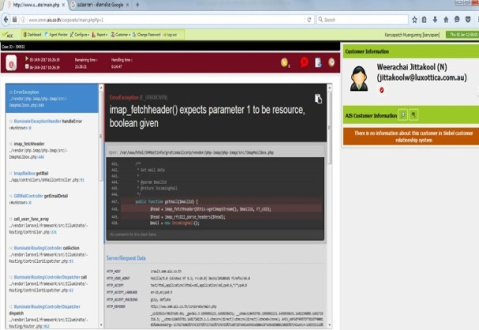 | Critical |  | Open 05/01/17 | kanyapam |  | Investigate
No.05 | 2017-01-05 | ปัญหาที่พบ : อาการหน่วง ค้างหมุน ช่วง Ready รอ Email Ready เพื่อรับ Email ค้างหมุนนานเกือบ 3 นาที และหน้าจอแสดงผล Error ที่พบจะแตกต่างกัน | 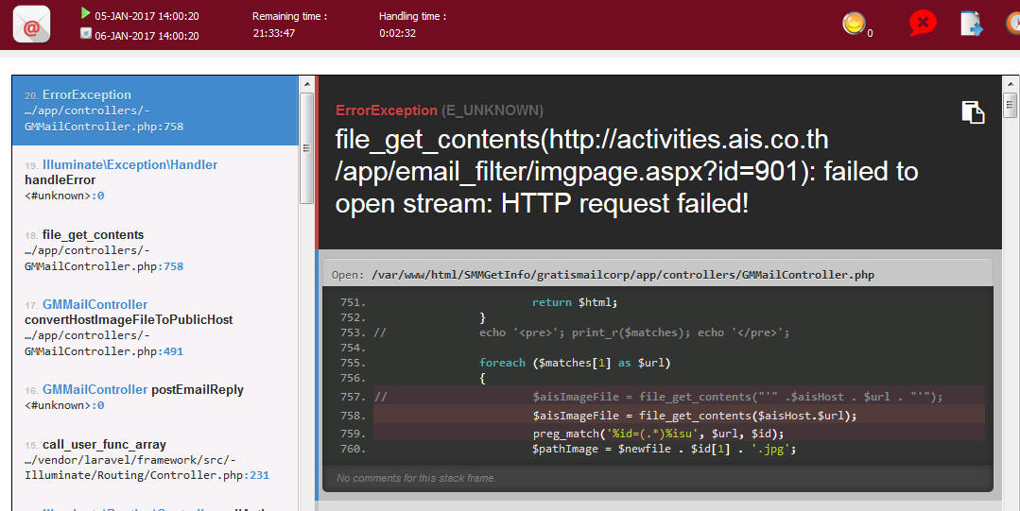 | Critical |  | Open 05/01/17 | suttipor | Cannot retrive data from "www.activities.ais.co.th" dus to connection then cannot convert template to picture . Plan Fix: ปรับแก้กระบวนการส่ง email template จากเดิม ระบบจะดึงข้อมูลมาบันทึกเป็นรูป แล้วแนบรูปใน email เป็นการแนบ html template ออกไป | Test | Fix & Test : 10/01 Production : 11/01
No.06 | 2017-01-05 | ปัญหาที่พบ : - Case ID: 391003 เมื่อส่งออกแล้ว ขึ้น Error ตามภาพ - แต่ได้ลอง BCC ถึงตัวเองด้วย ปรากฎว่าได้รับ E-Mail ค่ะ แต่ไม่มี File แนบ ที่ได้แนบให้ลค แก้ไขปัญหาเบื้องต้น - ดำเนินการจัดส่งใหม่อีกครั้งผ่าน outlook เพื่อแนบ File ให้ลคใหม่ | 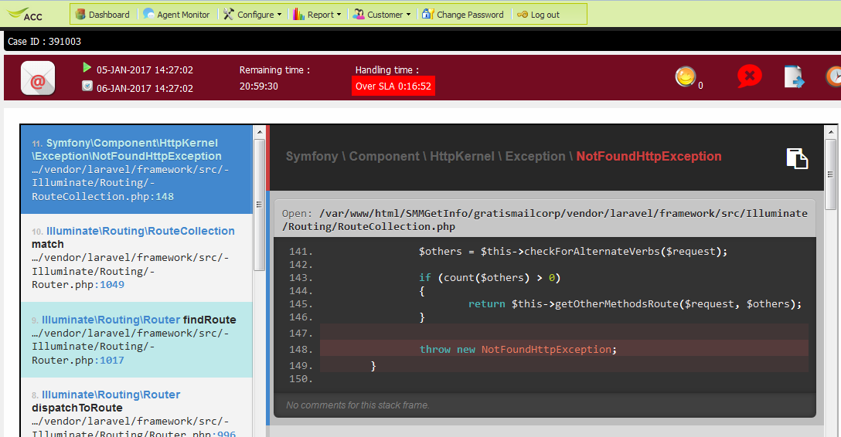 | Critical |  | Open 05/01/17 | parichtu |  | Investigate
No.07 | 2017-01-05 | ปัญหาที่พบ : - พบปัญหา Email ฉบับตาม File แนบ เข้ามาใน Outlook เวลา 11.12 แต่ไม่เข้า SMM ค่ะ - ค้นหาจากชื่อลูกค้าก็ไม่พบข้อมูล Email ดังกล่าวเข้ามาใน SMS เช่นกัน การแก้ไขปัญหาเบื้องต้น : - Assign Kanyapatch Muanguming ให้ดำเนินการผ่าน Outlook แทนค่ะ |  | Critical | ตรวจสอบพบว่า เป็นปัญหาเดียวกันกับ Email error#1 ค่ะ กรณีที่ email ที่ส่งเข้ามามีอักขระพิเศษ เช่น ‘ หรือ “ ในส่วนของ subject หรือ sender name และอื่นๆ จะทำให้เกิดปัญหาในการเก็บข้อมูลเข้าระบบ SMM ในปัจจุบัน ทั้งนี้ ทางทีมกำลังดำเนินการแก้ไขโปรแกรมเพื่อปรับปรุงการทำงานในส่วนนี้อยู่ค่ะ โดยจะเพิ่มการทดสอบการทำงานของโปรแกรมที่แก้ไข เพื่อให้ครอบคลุมและไม่พบปัญหาในกรณีนี้อีกค่ะ หากมีความคืบหน้าเพิ่มเติมในการทดสอบจะแจ้งให้ทราบอีกครั้งนะคะ จึงเรียนมาเพื่อทราบ พัทธ์หทัย (พอ) 0926626994 | Open 05/01/17 | kanyapam | Subject Email Contain ' or " plan fix : ปรับแก้ไขการนำข้อมูลเข้าสู่ database เพื่อให้รองรับกรณีมี ' หรือ " ในเนื้อหาข้อมูล | Test | Fix & Test : 10/01 Production : 11/01
No.08 | 2017-01-05 | ปัญหาที่พบ : - พบปัญหา Email ฉบับตาม File แนบ เข้ามาใน Outlook เวลา 10.53 แต่ไม่เข้า SMM ค่ะ - ค้นหาจากชื่อลูกค้าก็ไม่พบข้อมูล Email ดังกล่าวเข้ามาใน SMS เช่นกัน การแก้ไขปัญหาเบื้องต้น : - Assign Kanyapatch Muanguming ให้ดำเนินการผ่าน Outlook แทนค่ะ | 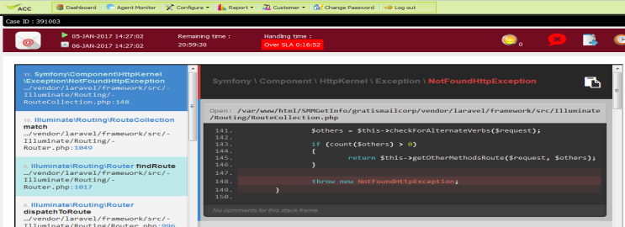 | Critical |  | Open 05/01/17 | kanyapam |  | Test | Fix & Test : 10/01 Production : 11/01
No.09 | 2017-01-05 | ปัญหาที่พบ : - ส่ง Email ผ่าน SMM ไม่ได้ ลอง Log out เข้าใหม่ประมาณ 4 รอบ จึงขึ้น error ตามรูปภาพด้านล่างครับ การแก้ไขปัญหาเบื้องต้น : - Assign TEERADAL ให้ดำเนินการผ่าน Outlook แทนครับ | 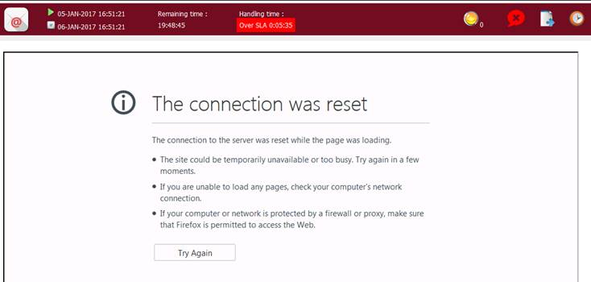 | Critical |  | Open 05/01/17 | teeradal |  | Investigate
No.10 | 2017-01-05 | ปัญหาที่พบ : - ข้อมูลที่แสดงใน SMM ไม่เหมือนกับที่ลูกค้าส่งเข้ามา ทำให้ตรวจสอบข้อมูลลำบาก การแก้ไขปัญหาเบื้องต้น : - Assign TEERADAL ให้ดำเนินการผ่าน Outlook แทนครับ | email ลูกค้าเป็นตาราง Excel แต่ทาง SMM มองไม่เห็น | Critical |  | Open 05/01/17 | teeradal |  | Investigate
No.11 | 2017-01-06 | ปัญหาที่พบ : Case ID 391117 ไม่สามารถ Send Mail ได้ ไม่ขึ้น Error ใดๆ ตามภาพด้านล่าง ได้ลอง Log Out และเข้าใหม่ เพื่อส่งอีกครั้ง ก็ไม่สามารถส่งได้ การแก้ไขปัญหาเบื้องต้น : สำหรับ E-Mail ฉบันนี้ จัดส่งผ่านทาง Outlook แทนค่ะ | 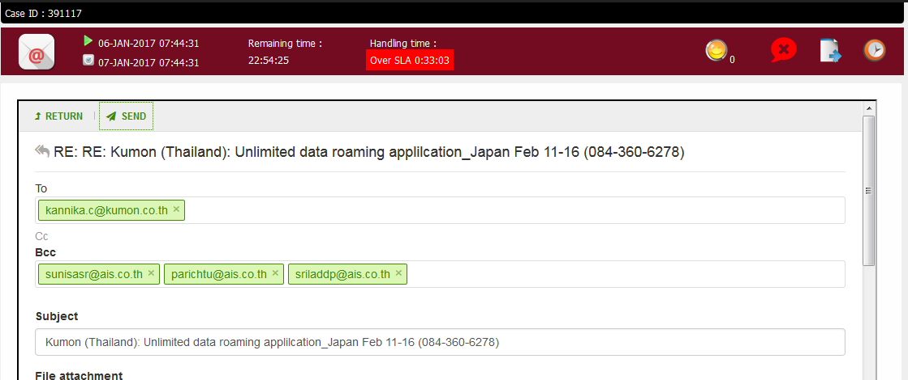 | Critical |  | Open 06/01/17 | parichtu |  | Investigate
No.12 | 2017-01-06 | ปัญหาที่พบ : Case ID 391122 ได้รับ Email แล้วแต่ไม่สามารถอ่านรายละเอียดได้ ขึ้นเป็นภาษาต่างดาว การแก้ไขปัญหาเบื้องต้น : สำหรับ E-Mail ฉบันนี้ จัดส่งผ่านทาง Outlook แทนค่ะ Mail ต้นฉบับตามแนบค่ะ | 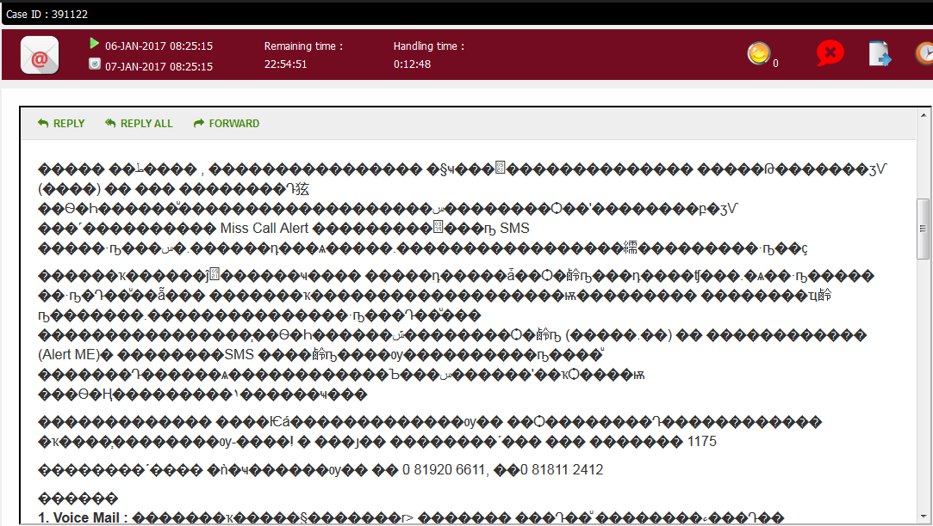 | Critical |  | Open 06/01/17 | parichtu |  | Investigate
No.13 | 2017-01-06 | ปัญหาที่พบ : Case ID 391141 ดึงงาน Follow Case ไว้ และให้ Gen Ac. ใน Siebel แต่ค้างประมาณ 20 วินาที และแสดง Error ดังภาพ ลองเปลี่ยน Cat / sub Cat อื่น ก็เป็นเหมือนกัน ตรวจสอบใน Siebel ไม่ Gen Ac. ให้ค่ะ | 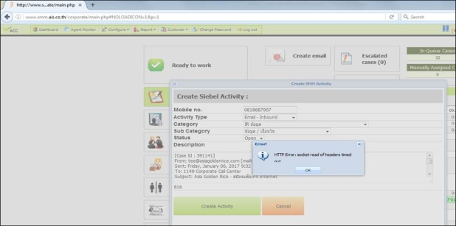 | Critical |  | Open 06/01/17 | kanyapam |  | Investigate
No.14 | 2017-01-06 | ปัญหาที่พบ : Case ID 391145 กดส่ง E-Mail แล้วโหลดค้าง รอประมาณ 1 นาที ขึ้น Error ตามภาพด้านล่างค่ะ พบปัญหาทุก User จะเป็น บาง email การแก้ไขปัญหาเบื้องต้น : ส่งผ่าน Outlook แทนค่ะ |  | Critical |  | Open 06/01/17 | All users |  | Investigate

